G.9.1
Gráfico 9.1. Porcentaje de mujeres víctimas de violencia perceptoras de la RAI sobre el total de perceptoras, por comunidad autónoma.
Año 2024.

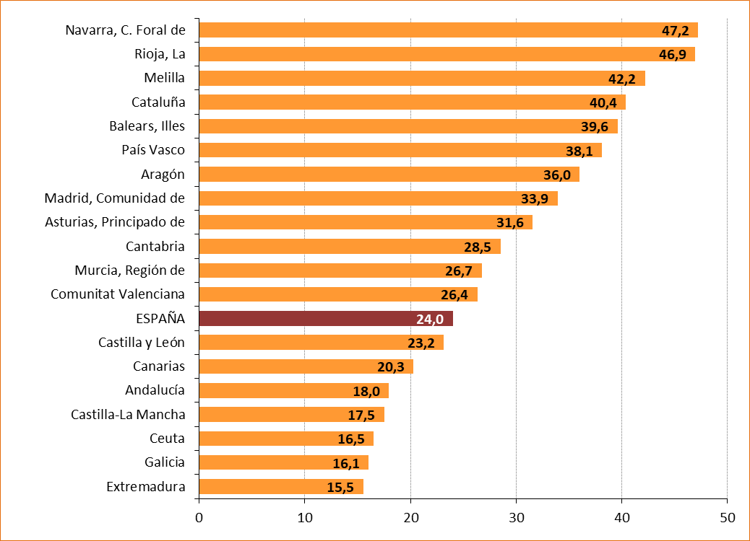

Fuente: Elaboración propia a partir de los datos proporcionados por el Servicio Público de Empleo Estatal (SEPE).

G.9.2
Gráfico 9.2. Mujeres víctimas de violencia perceptoras de la RAI. Tasas anuales por millón de mujeres de 16 y más años.
Periodo 2006-2024.

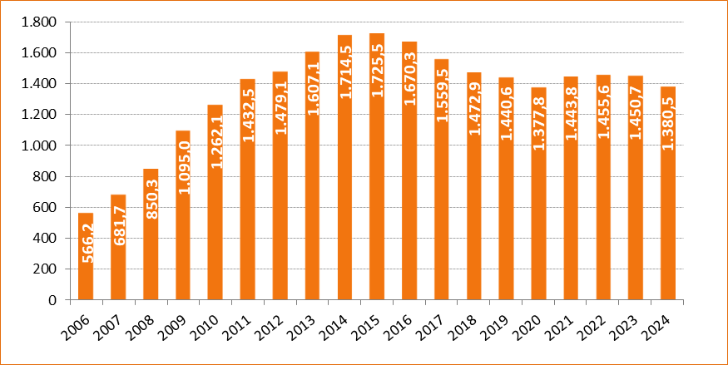

Fuente: Elaboración propia a partir de los datos proporcionados por el Servicio Público de Empleo Estatal (SEPE) y de los datos de la Estadística del Padrón continuo (INE).

G.9.3
Gráfico 9.3. Mujeres víctimas de violencia perceptoras de la RAI, por comunidad autónoma. Tasas por millón de mujeres de 16 y más años.
Año 2024.

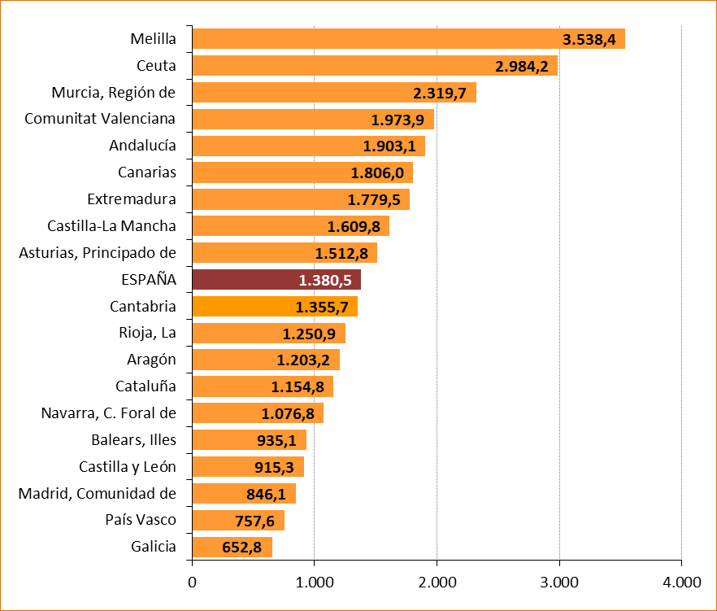

Fuente: Elaboración propia a partir de los datos proporcionados por el Servicio Público de Empleo Estatal (SEPE) y de los datos de la Estadística del Padrón continuo (INE).

G.9.4
Gráfico 9.4. Mujeres víctimas de violencia perceptoras de la RAI, por provincia. Tasas por millón de mujeres de 16 y más años.
Año 2024.

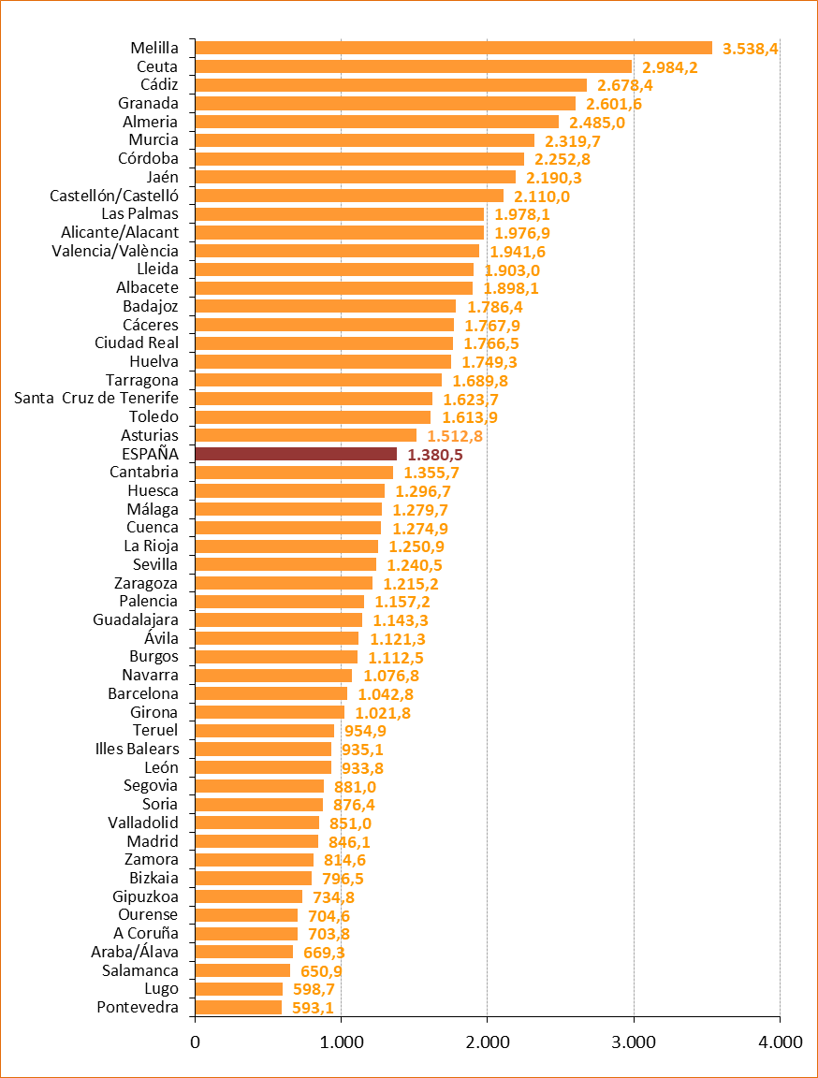

Fuente: Elaboración propia a partir de los datos proporcionados por el Servicio Público de Empleo Estatal (SEPE) y de los datos de la Estadística del Padrón continuo (INE).

G.9.5
Gráfico 9.5. Mujeres víctimas de violencia perceptoras de la RAI, por grupo de edad. Tasas por millón de mujeres de 16 y más años.
Año 2024.

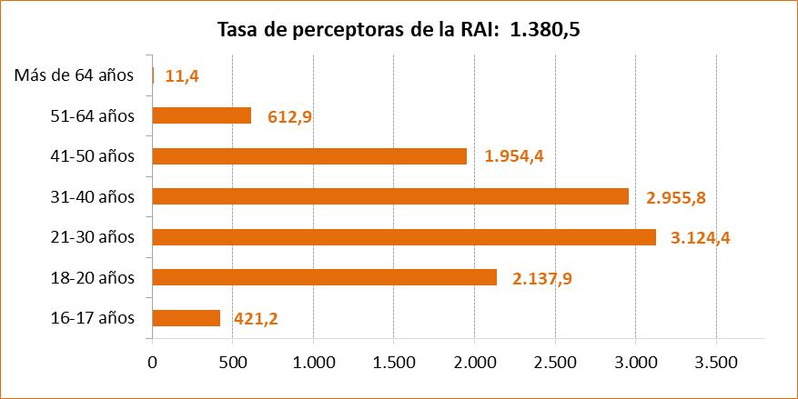

Fuente: Elaboración propia a partir de los datos proporcionados por el Servicio Público de Empleo Estatal (SEPE) y de los datos de la Estadística del Padrón continuo (INE).

G.9.6
Gráfico 9.6. Edad media de las mujeres víctimas de violencia perceptoras de la RAI, por nacionalidad.
Periodo 2006-2024.

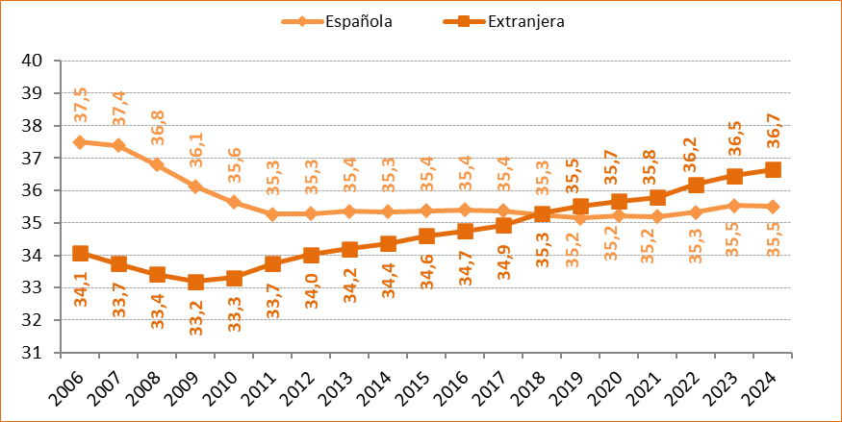

Fuente: Elaboración propia a partir de los datos proporcionados por el Servicio Público de Empleo Estatal (SEPE).

G.9.7
Gráfico 9.7. Mujeres víctimas de violencia perceptoras de la RAI, por comunidad autónoma. Valores absolutos y tasas por millón de mujeres de 16 y más años.
Año 2024.

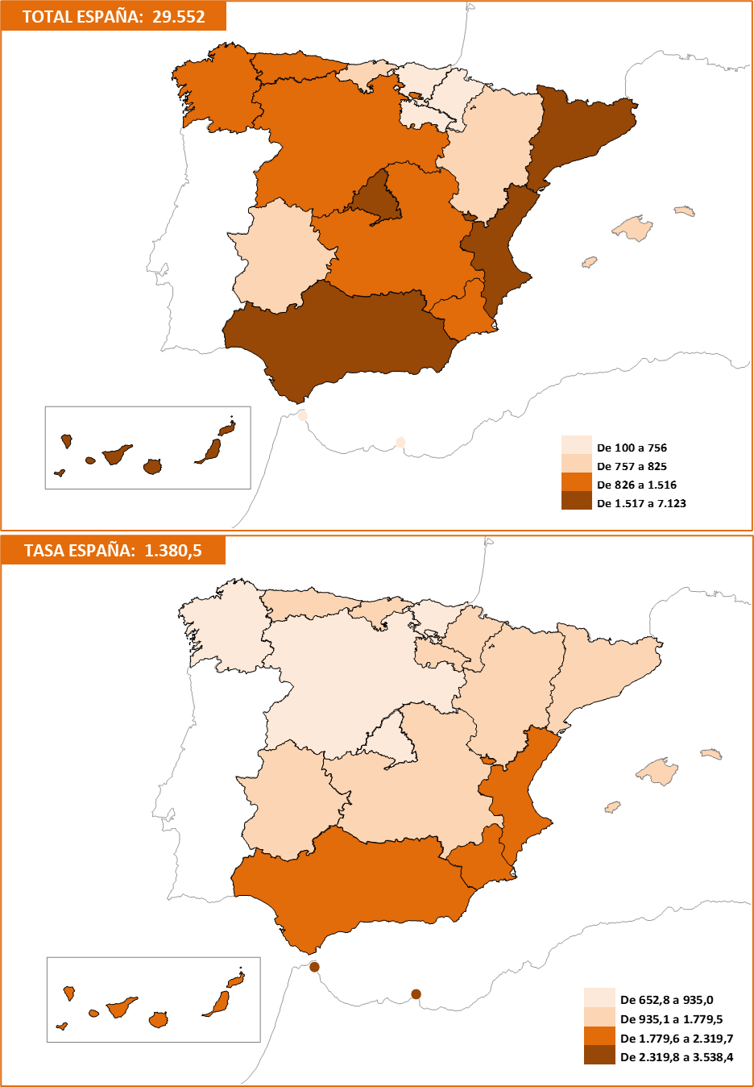

Fuente: Elaboración propia a partir de los datos proporcionados por el Servicio Público de Empleo Estatal (SEPE).

G.9.8
Gráfico 9.8. Mujeres víctimas de violencia perceptoras de la RAI, por provincia. Valores absolutos y tasas por millón de mujeres de 16 y más años.
Año 2024.

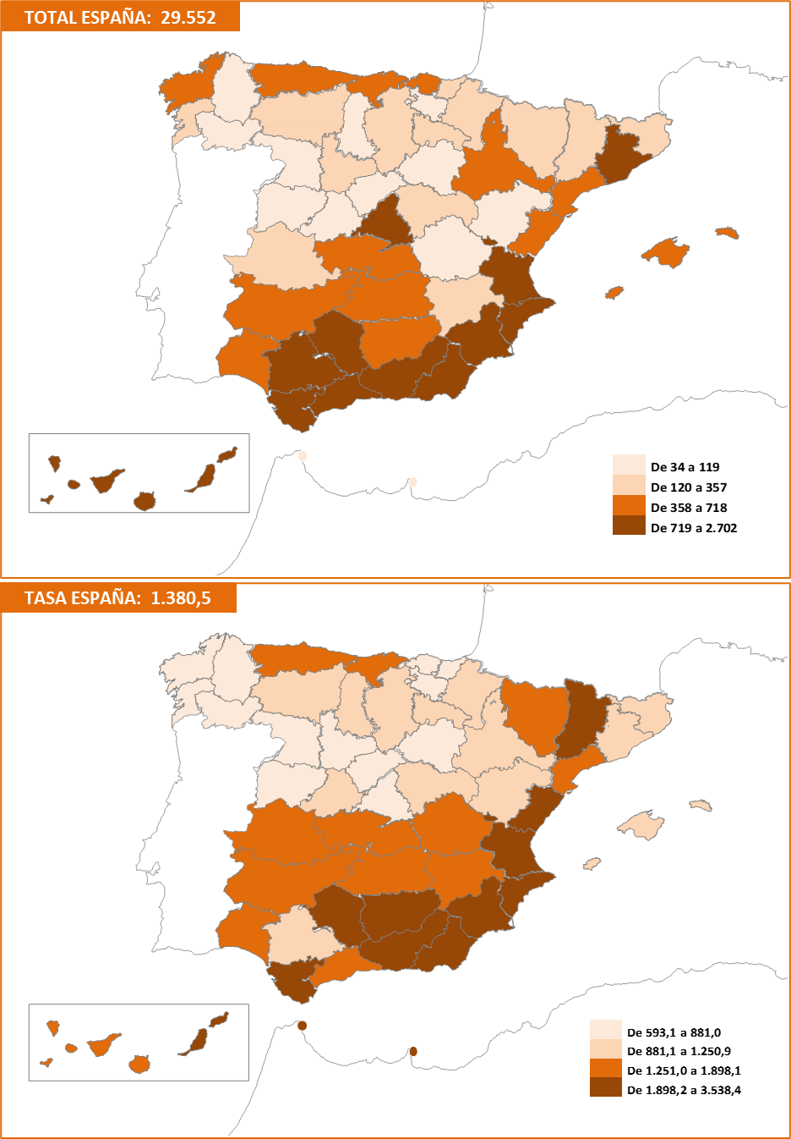

Fuente: Elaboración propia a partir de los datos proporcionados por el Servicio Público de Empleo Estatal (SEPE).

